A lire avant de commencer
Ecrire exclusivement dans l'onglet "DATA". Commencer par écrire le nom de la classe et la date (ou les dates) à laquelle les évaluations se sont passées. Après avoir écrit les noms et prénoms de vos élèves dans la colonne jaune dédiée, remplir les cases violettes avec "1", "9" et "0" selon leurs résultats. Les pourcentages et les synthèses se rempliront automatiquement selon le code de correction utilisé. Pensez à effacer les lignes vides du tableau de la classe. S'il n'y en a pas assez, vous pouvez en rajouter (voir image ci-dessous si vous avez besoin d'aide).

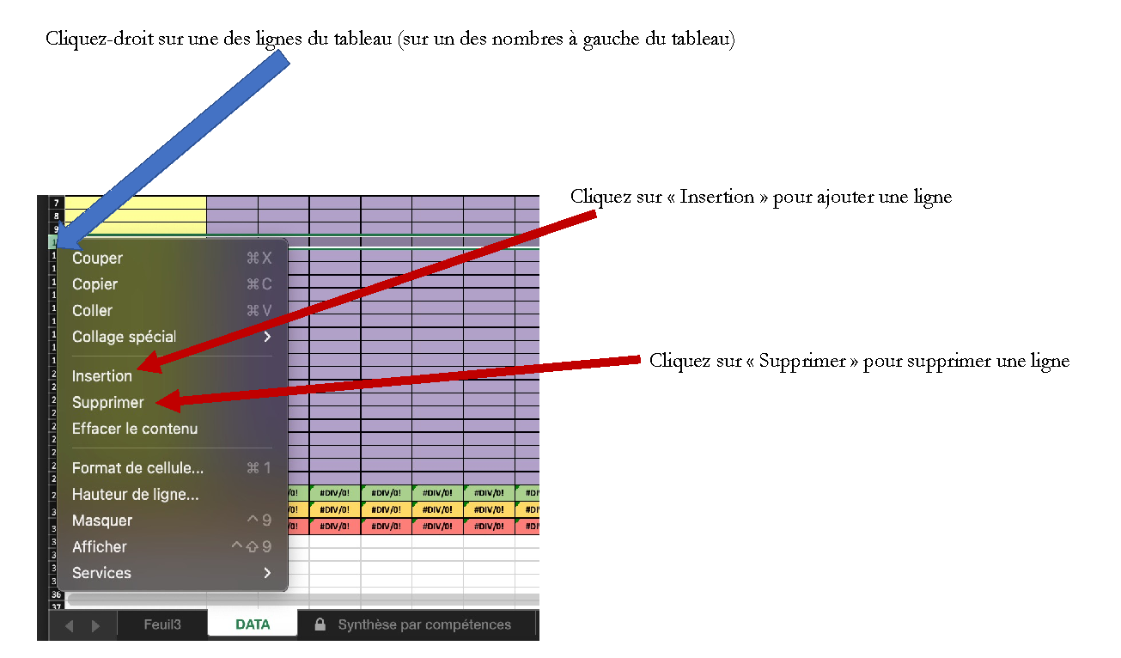

Synthèse par compétences
Pourcentage de réussite par compétences
 | CODE 1 | CODE 2 | CODE 9 | CODE 0
Item 1 | 46.15% | 50.00% | 0.00% | 3.85%
Item 2 | 69.23% | 26.92% | 0.00% | 3.85%
Item 3 | 53.85% | 38.46% | 3.85% | 3.85%
Item 4 | 61.54% | 19.23% | 11.54% | 7.69%
Item 5 | 53.85% | 38.46% | 0.00% | 7.69%
Item 6 | 50.00% | 42.31% | 0.00% | 7.69%
Item 7 | 53.85% | 3.85% | 34.62% | 7.69%
Item 8 | 38.46% | 0.00% | 50.00% | 11.54%
Item 9 | 88.46% | 0.00% | 0.00% | 11.54%
Item 10 | 88.46% | 0.00% | 0.00% | 11.54%
Item 11 | 88.46% | 0.00% | 0.00% | 11.54%
Item 12 | 88.46% | 0.00% | 0.00% | 11.54%
Item 13 | 57.69% | 0.00% | 30.77% | 11.54%
Item 14 | 19.23% | 0.00% | 69.23% | 11.54%
Item 15 | 0.00% | 0.00% | 88.46% | 11.54%
Item 16 | 0.00% | 19.23% | 69.23% | 11.54%
item 17 | 80.77% | 0.00% | 15.38% | 3.85%
Item 18 | 34.62% | 0.00% | 61.54% | 3.85%
Item 19 | 80.77% | 0.00% | 15.38% | 3.85%
Item 20 | 34.62% | 0.00% | 61.54% | 3.85%
Item 21 | 88.46% | 0.00% | 0.00% | 11.54%
Item 22 | 73.08% | 15.38% | 0.00% | 11.54%
Item 23 | 57.69% | 30.77% | 0.00% | 11.54%
Item 24 | 53.85% | 15.38% | 19.23% | 11.54%
Item 25 | 53.85% | 15.38% | 19.23% | 11.54%
Item 26 | 53.85% | 15.38% | 19.23% | 11.54%
Item 27 | 88.46% | 0.00% | 0.00% | 11.54%
Item 28 | 0.00% | 57.69% | 30.77% | 11.54%
Item 29 | 50.00% | 38.46% | 11.54% | 0.00%

Synthèse par élèves
Pourcentage de réussite par élèves
 |  | 0.00% | 10.34% | 17.24% | 72.41%
 |  | 82.76% | 3.45% | 13.79% | 0.00%
 |  | 72.41% | 6.90% | 20.69% | 0.00%
 |  | 62.07% | 10.34% | 27.59% | 0.00%
 |  | 65.52% | 13.79% | 20.69% | 0.00%
 |  | 34.48% | 24.14% | 41.38% | 0.00%
 |  | 3.45% | 6.90% | 6.90% | 82.76%
 |  | 79.31% | 6.90% | 13.79% | 0.00%
 |  | 82.76% | 6.90% | 10.34% | 0.00%
 |  | 72.41% | 17.24% | 10.34% | 0.00%
 |  | 6.90% | 10.34% | 10.34% | 72.41%
 |  | 89.66% | 6.90% | 3.45% | 0.00%
 |  | 48.28% | 27.59% | 24.14% | 0.00%
 |  | 68.97% | 24.14% | 6.90% | 0.00%
 |  | 79.31% | 10.34% | 10.34% | 0.00%
 |  | 51.72% | 17.24% | 31.03% | 0.00%
 |  | 51.72% | 24.14% | 24.14% | 0.00%
 |  | 86.21% | 10.34% | 3.45% | 0.00%
 |  | 48.28% | 13.79% | 37.93% | 0.00%
 |  | 89.66% | 6.90% | 3.45% | 0.00%
 |  | 37.93% | 27.59% | 34.48% | 0.00%
 |  | 31.03% | 17.24% | 51.72% | 0.00%
 |  | 20.69% | 27.59% | 51.72% | 0.00%
 |  | 31.03% | 31.03% | 37.93% | 0.00%
 |  | 86.21% | 3.45% | 10.34% | 0.00%
 |  | 58.62% | 17.24% | 24.14% | 0.00%

